COVER
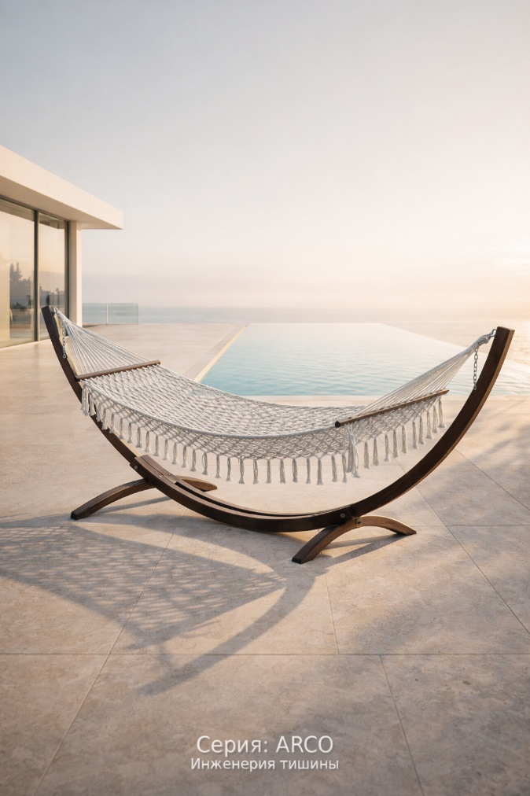

КАТАЛОГ 2026

КАТАЛОГ
Столбец1 | Столбец2 | Столбец3 | Столбец4 | Столбец5 | Столбец6 | Столбец7 | Столбец8 | Столбец9
Фото | Артикул | Название | Тип изделия | Материалы (Каркас / Плетение) | Габариты (ШхГхВ), см | Нагрузка (кг) | Доступные цвета (Выбор) | Цена (руб) | Белый
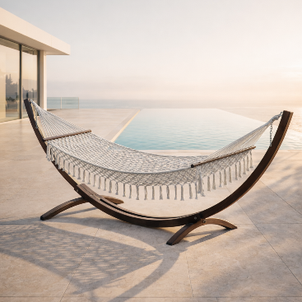 | ARC-01 | PAUSA Arco | Гамак на раме | Массив дерева / Гамаковый шнур | 150 х 300 (длина полотна 200 см), вес 9-10 кг | 150-200 | Золото | 34000 | Графит
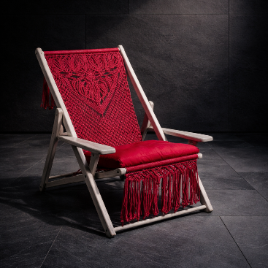 [icon] | RTM-01 | PAUSA Ritmo | Шезлонг (акцент) | Массив дерева / Гамаковый шнур | 143 х 62 (в сложенном виде), вес 6-7 кг | 100-120 | белый | 16000 | Песчанный
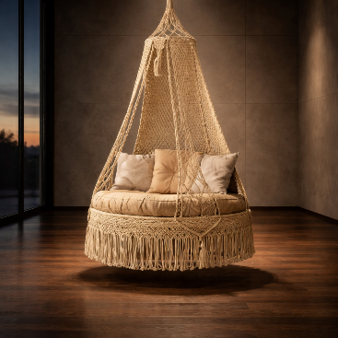 [icon] | NID-01 | PAUSA Nido | Шатер-кокон | Металл / Гамаковый шнур | 100 (110) х 100 (110) х 220, вес 16-17 кг | 150 | графит | 55000 | Жемчуг
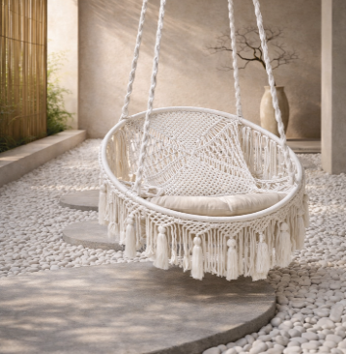 [icon] | LUN-01 | PAUSA Luna | Подвесной круг | Металл / Хлопковая нить | 90 х 90 х 220, вес 10 кг | 100 | [Выпадающий список 3] | 26000 | Винный
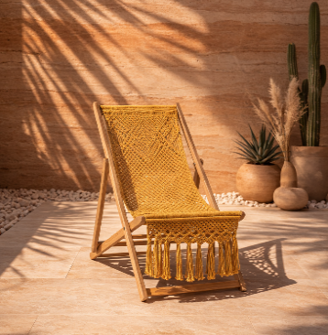 [icon] | SOL-01 | PAUSA Sol | Шезлонг (пляж) | Массив дерева / Гамаковый шнур | 143 х 62 (в сложенном виде), вес 6-7 кг | 100-120 | [Выпадающий список 4] | 16000 | Охра
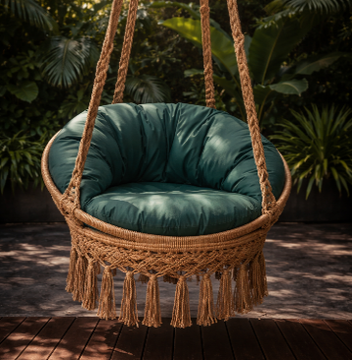 [icon] | SEL-01 | PAUSA Selva | Кресло (тропик) | Металл / Гамаковый шнур | 60 х 80 х 240, вес 12 кг | 150 | [Выпадающий список 5] | 36000 | Шалфей
[пусто] | ... | Резерв | ... | ... | ... | ... | ... | ... | Пыльная роза
[пусто] | ... | Резерв | ... | ... | ... | ... | ... | ... | Айвори
 |  |  |  |  |  |  |  |  | Шоколад
 |  |  |  |  |  |  |  |  | Золото
 |  |  |  |  |  |  |  |  | Черный
 |  |  |  |  |  |  |  |  | Морской

